mapa1
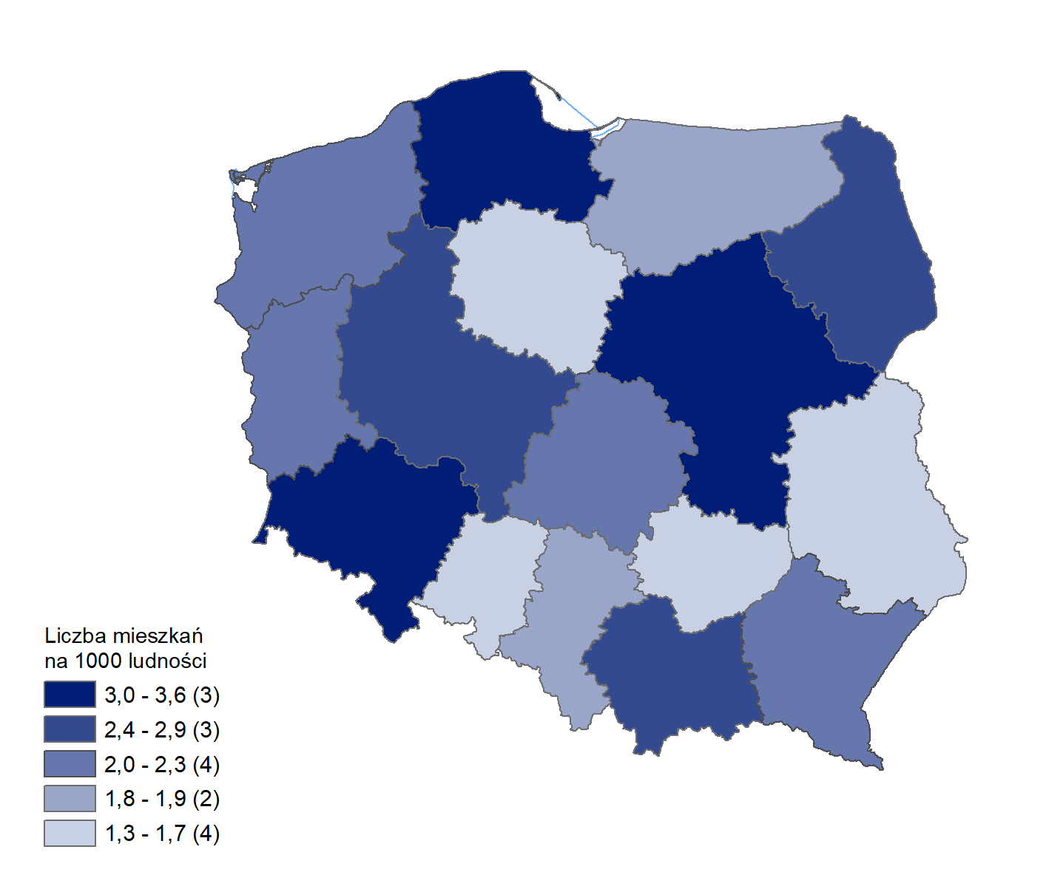
Mieszkania oddane do użytkowania w 1 półroczu 2025 r. w przeliczeniu na 1 tys. ludności
Województwo
mazowieckie | 3.6
dolnośląskie | 3.2
pomorskie | 3.0
wielkopolskie | 2.8
podlaskie | 2.7
małopolskie | 2.5
podkarpackie | 2.3
lubuskie | 2.2
zachodniopomorskie | 2.1
łódzkie | 2.1
śląskie | 1.8
warmińsko-mazurskie | 1.8
świętokrzyskie | 1.7
kujawsko-pomorskie | 1.7
lubelskie | 1.7
opolskie | 1.3

wykres 1
Struktura powierzchni użytkowej budynków niemieszkalnych oddanych do użytkowania w 1 półroczu 2025 r.

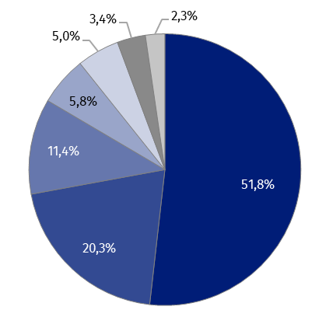
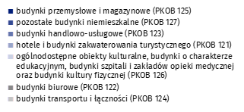
(PKOB 125) budynki przemysłowe i magazynowe | 51.8%
(PKOB 127) pozostałe budynki niemieszkalne | 20.3%
(PKOB 123) budynki handlowo-usługowe | 11.4%
(PKOB 121) hotele i budynki zakwaterowania turystycznego | 5.8%
(PKOB 126) ogólnodostępne obiekty kulturalne, budynki o charakterze edukacyjnym, budynki szpitali i zakładów opieki medycznej oraz budynki kultury fizycznej | 5.0%
(PKOB 122) budynki biurowe | 3.4%
(PKOB 124) budynki transportu i łączności | 2.3%

wykres 2
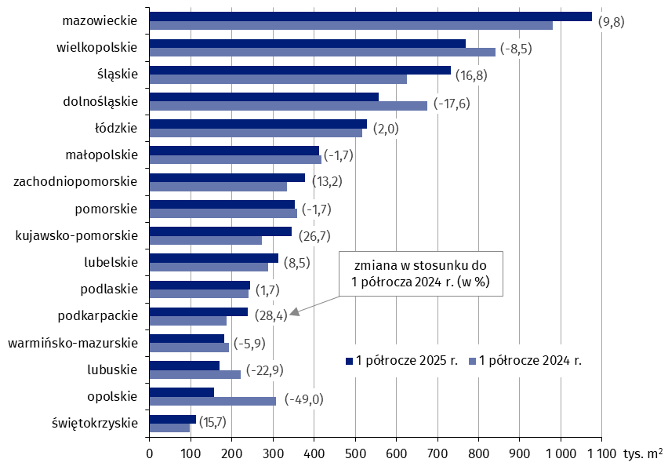
Powierzchnia użytkowa budynków niemieszkalnych oddanych do użytkowania w 1 półroczu 2025 r. według województw (tys. m2)
 | 1 półrocze 2025 r. | 1 półrocze 2024 r. | Zmiana
świętokrzyskie | 113,736 | 98,262 | (15.7)
opolskie | 157,166 | 308,139 | (-49.0)
lubuskie | 170,178 | 220,783 | (-22.9)
warmińsko-mazurskie | 182,110 | 193,516 | (-5.9)
podkarpackie | 239,426 | 186,512 | (28.4)
podlaskie | 244,154 | 240,059 | (1.7)
lubelskie | 312,285 | 287,756 | (8.5)
kujawsko-pomorskie | 345,093 | 272,382 | (26.7)
pomorskie | 352,885 | 358,861 | (-1.7)
zachodniopomorskie | 377,501 | 333,610 | (13.2)
małopolskie | 411,519 | 418,638 | (-1.7)
łódzkie | 528,244 | 517,726 | (2.0)
dolnośląskie | 556,722 | 675,668 | (-17.6)
śląskie | 731,761 | 626,315 | (16.8)
wielkopolskie | 768,659 | 840,304 | (-8.5)
mazowieckie | 1,075,316 | 979,633 | (9.8)

wykres 3
Powierzchnia użytkowa budynków biurowych oddanych do użytkowania w 1 półroczu 2025 r. według województw (tys. m2)

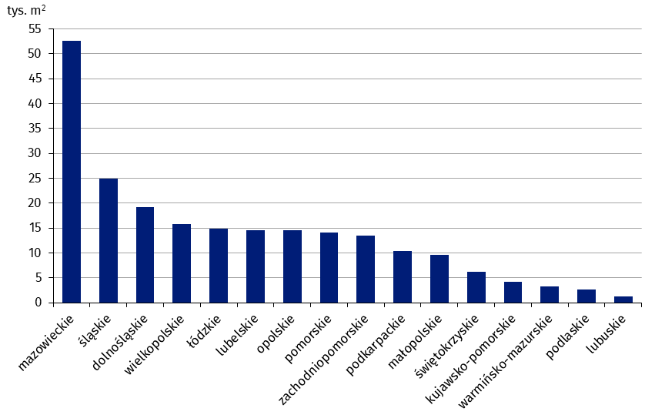
mazowieckie | 52,556
śląskie | 24,898
dolnośląskie | 19,261
wielkopolskie | 15,856
łódzkie | 14,901
lubelskie | 14,550
opolskie | 14,548
pomorskie | 14,147
zachodniopomorskie | 13,440
podkarpackie | 10,298
małopolskie | 9,552
świętokrzyskie | 6,146
kujawsko-pomorskie | 4,229
warmińsko-mazurskie | 3,202
podlaskie | 2,712
lubuskie | 1,289

wykres 4
Powierzchnia użytkowa budynków handlowo-usługowych oddanych do użytkowania w 1 półroczu 2025 r. według województw (tys. m2)

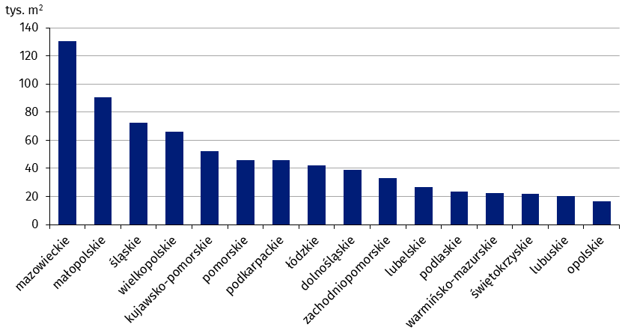
mazowieckie | 130,383
małopolskie | 90,330
śląskie | 72,331
wielkopolskie | 66,177
kujawsko-pomorskie | 51,981
pomorskie | 45,767
podkarpackie | 45,718
łódzkie | 42,261
dolnośląskie | 38,901
zachodniopomorskie | 33,258
lubelskie | 26,711
podlaskie | 23,470
warmińsko-mazurskie | 22,243
świętokrzyskie | 21,889
lubuskie | 20,042
opolskie | 16,323

wykres 5
Powierzchnia użytkowa budynków przemysłowych oddanych do użytkowania w 1 półroczu 2025 r. według województw (tys. m2)
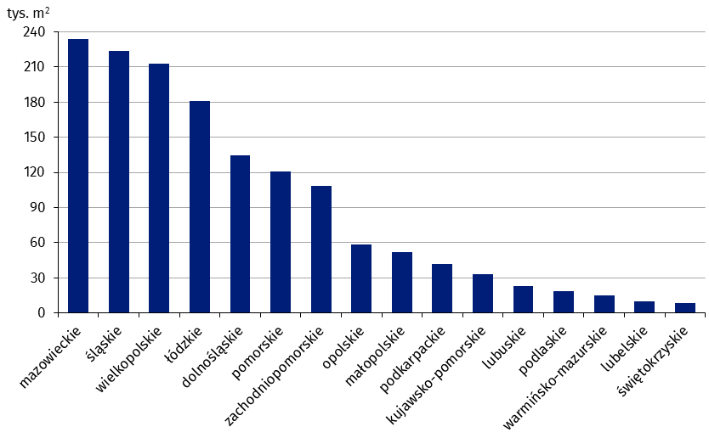
mazowieckie | 234,207
śląskie | 223,536
wielkopolskie | 212,510
łódzkie | 181,209
dolnośląskie | 134,576
pomorskie | 120,869
zachodniopomorskie | 108,413
opolskie | 58,294
małopolskie | 51,720
podkarpackie | 41,545
kujawsko-pomorskie | 33,183
lubuskie | 22,941
podlaskie | 18,908
warmińsko-mazurskie | 15,239
lubelskie | 9,857
świętokrzyskie | 8,873

wykres 6
Powierzchnia użytkowa budynków magazynowych oddanych do użytkowania w 1 półroczu 2025 r. według województw (tys. m2)
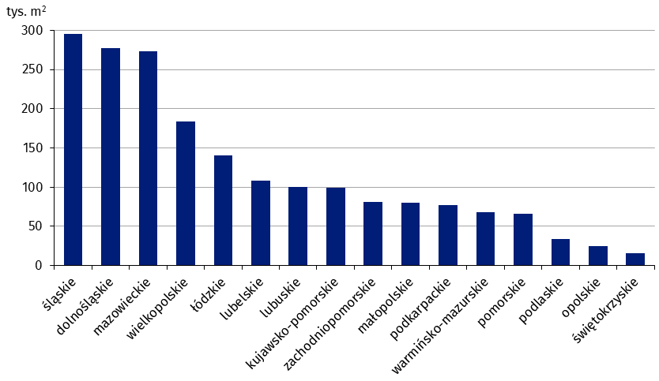
śląskie | 295,865
dolnośląskie | 277,659
mazowieckie | 273,652
wielkopolskie | 183,588
łódzkie | 140,622
lubelskie | 108,288
lubuskie | 100,369
kujawsko-pomorskie | 99,014
zachodniopomorskie | 81,194
małopolskie | 80,394
podkarpackie | 76,812
warmińsko-mazurskie | 68,162
pomorskie | 65,979
podlaskie | 34,315
opolskie | 24,949
świętokrzyskie | 16,016

wykres 7
Powierzchnia użytkowa budynków gospodarstw rolnych oddanych do użytkowania w 1 półroczu 2025 r. według województw (tys. m2)
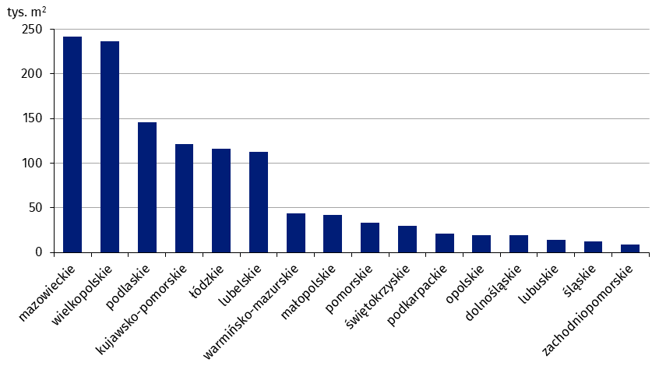
mazowieckie | 241,419
wielkopolskie | 236,249
podlaskie | 145,853
kujawsko-pomorskie | 121,064
łódzkie | 116,400
lubelskie | 112,829
warmińsko-mazurskie | 43,507
małopolskie | 41,976
pomorskie | 33,630
świętokrzyskie | 29,891
podkarpackie | 20,860
opolskie | 19,520
dolnośląskie | 18,941
lubuskie | 13,910
śląskie | 12,732
zachodniopomorskie | 9,052

wykres 8
Struktura powierzchni użytkowej nowych budynków niemieszkalnych, na których budowę wydano pozwolenia w 1 półroczu 2025 r.


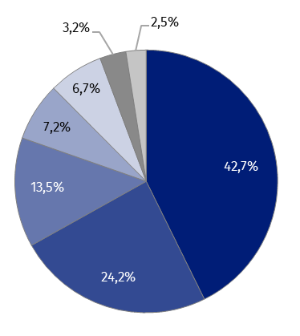
(PKOB 125) budynki przemysłowe i magazynowe | 42.7%
(PKOB 127) pozostałe budynki niemieszkalne | 24.2%
(PKOB 123) budynki handlowo-usługowe | 13.5%
(PKOB 121) hotele i budynki zakwaterowania turystycznego | 7.2%
(PKOB 126) ogólnodostępne obiekty kulturalne, budynki o charakterze edukacyjnym, budynki szpitali i zakładów opieki medycznej oraz budynki kultury fizycznej | 6.7%
(PKOB 122) budynki biurowe | 3.2%
(PKOB 124) budynki transportu i łączności | 2.5%

wykres 9
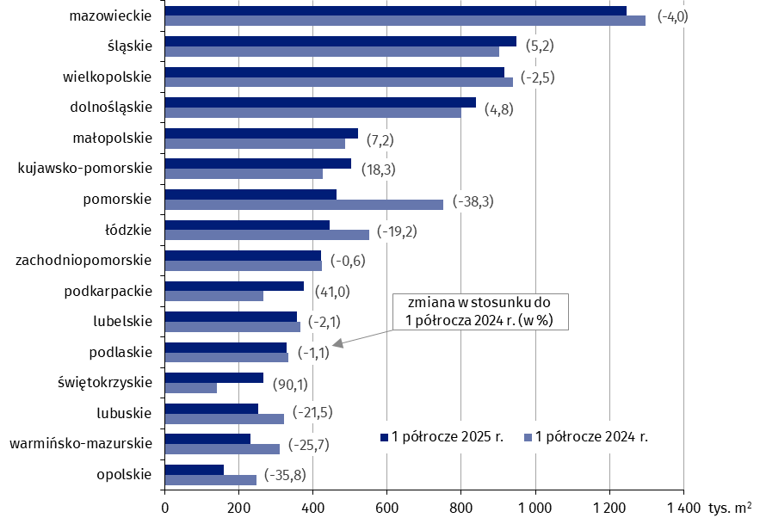
Powierzchnia użytkowa nowych budynków niemieszkalnych, na których budowę wydano pozwolenia w 1 półroczu 2025 r. według województw (tys. m2)
 | 1 półrocze 2024 r. | 1 półrocze 2025 r. | Zmiana
opolskie | 248,080 | 159,201 | (-35.8)
warmińsko-mazurskie | 310,435 | 230,790 | (-25.7)
lubuskie | 320,396 | 251,671 | (-21.5)
świętokrzyskie | 139,308 | 264,777 | (90.1)
podlaskie | 332,107 | 328,413 | (-1.1)
lubelskie | 364,926 | 357,244 | (-2.1)
podkarpackie | 266,263 | 375,312 | (41.0)
zachodniopomorskie | 423,038 | 420,456 | (-0.6)
łódzkie | 550,814 | 444,943 | (-19.2)
pomorskie | 750,482 | 463,098 | (-38.3)
kujawsko-pomorskie | 425,793 | 503,771 | (18.3)
małopolskie | 486,442 | 521,653 | (7.2)
dolnośląskie | 800,176 | 838,902 | (4.8)
wielkopolskie | 938,985 | 915,632 | (-2.5)
śląskie | 901,826 | 948,450 | (5.2)
mazowieckie | 1,298,118 | 1,246,510 | (-4.0)

